訓練実施施設
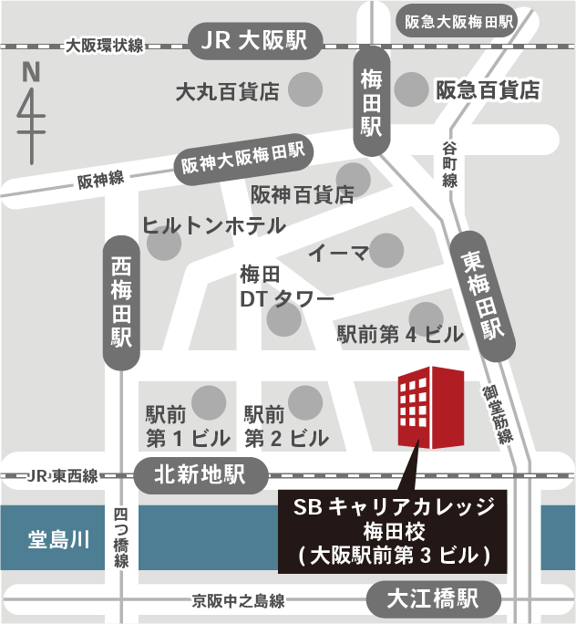
【訓練実施施設名】
 | ＳＢキャリアカレッジ梅田校

【所在地】
 | 〒５３０－０００１
 | 大阪市北区梅田１ー１－３ 大阪駅前第３ビル１７階
 | ※事前説明会は同ビル２１階にて行います。

【電話番号】
 | ０５０－５３０６－１４６７

【最寄り駅】
 | ＪＲ各線 大阪駅（徒歩１０分・距離０．７ｋｍ）
 | ＪＲ東西線 北新地駅（徒歩３分・距離０．２ｋｍ）
 | Osaka Metro御堂筋線 梅田駅（徒歩６分・距離０．４ｋｍ）
 | Osaka Metro谷町線 東梅田駅（徒歩４分・距離０．３ｋｍ）
 | Osaka Metro四つ橋線 西梅田駅（徒歩６分・距離０．４ｋｍ）
 | 阪急線 大阪梅田駅（徒歩１１分・距離０．８ｋｍ）
 | 阪神線 大阪梅田駅（徒歩６分・距離０．４ｋｍ）
 | 京阪中之島線 大江橋駅（徒歩１１分・距離０．８ｋｍ）

【最寄り駅からの地図】

